Formular
PH Quick: necessary data / Benötigte Daten

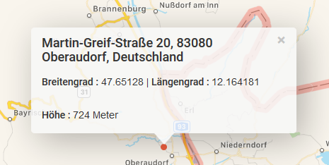
user + email:
project / Projektname:
geogr. Breite [°] / Latitude |  | with "," Komma separated
geogr. Länge [°] / Longitude
Seehöhe [m] / Altitude
date /Datum:
editor / Bearbeiter:

TFA / EBF: Energiebezugsfläche / treated floor area | 0.00 | m²

deviation from North / Abweichung von Nord:
north / Nord: 0° | 12 | °
east / Ost: 90° | 102 | °
south / Süd: 180° | 192 | °
west / West: 270° | 282 | °

input wall / Wandeingabe: |  |  |  | allways exterior measure / alles Außennmaße
north / Nord | 0.00 | m²
east / Ost | 0.00 | m²
south Süd | 0.00 | m²
west / West | 0.00 | m²

window area / Fensterfläche (m²): |  |  |  | exterior measure of window frame width * hight / Rahmenaußenmaße Breite * Höhe
north / Nord | 0.00 | m²
east / Ost | 0.00 | m²
south Süd | 0.00 | m²
west / West | 0.00 | m²

window frame / Fensterrahmen (lfm): |  |  |  | exterior measure window frame around all glazings / Rahmenaußenmaße, jeweils um die Glasscheiben laufen
north / Nord | 0.00 | lfm
east / Ost | 0.00 | lfm
south Süd | 0.00 | lfm
west / West | 0.00 | lfm

Basement / Kellereingabe
input wall / Wandeingabe: |  |  |  | allways exterior measure / alles Außennmaße
north / Nord | 0.00 | m²
east / Ost | 0.00 | m²
south Süd | 0.00 | m²
west / West | 0.00 | m²

window area / Fensterfläche (m²): |  |  |  | exterior measure of window frame width * hight / Rahmenaußenmaße Breite * Höhe
north / Nord | 0.00 | m²
east / Ost | 0.00 | m²
south Süd | 0.00 | m²
west / West | 0.00 | m²

window frame / Fensterrahmen (lfm): |  |  |  | exterior measure window frame around all glazings / Rahmenaußenmaße, jeweils um die Glasscheiben laufen
north / Nord | 0.00 | lfm
east / Ost | 0.00 | lfm
south Süd | 0.00 | lfm
west / West | 0.00 | lfm

roof area / Dachfläche (m²): |  |  |  | exterior measure / Außenmaße
north / Nord | 0.00 | m²
east / Ost | 0.00 | m²
south Süd | 0.00 | m²
west / West | 0.00 | m²
(ceiling to unheated attic / Geschoßdecke zum unbeh. Speicher | 0.00 | m²

Dachneigung: ° (Grad)
NORD | 0.0 | ° |  | Grad / degree
OST | 0.0 | °
SÜD | 0.0 | °
WEST | 0.0 | °

bottom plate - cellar ceiling / Bodenplatte/ Kellerdecke (m²): | 0.00 | m² |  | exterior measure / Außenmaße

kind of heating / Art der Beheizung |  |  | new building / Neubau | hold building before - after / Altbau vorher - nachher

